PMP
Periodo | Demanda | Pronóstico | Error | Error cuadrático
1 | 420 |  |  |  | Periodos atrás | Ponderación (PMP3)
2 | 430 |  |  |  | t-3 | 0.5
3 | 405 |  |  |  | t-2 | 0.3
4 | 440 | 420 | 20 | 400 | t-1 | 0.2
Demanda por Periodo
 | Demanda | Pronostico
 | 420
 | 430
 | 405
 | 440 | 420
 | 450 | 424.5
 | 410 | 424.5
 | 460 | 437
 | 470 | 440
 | 470 | 437
 | 480 | 465
 | 425 | 472
 | 490 | 464
 | 435 | 465.5
 | 460 | 446.5
 | 445 | 467.5
 | 510 | 444.5
 | 515 | 465.5
 | 525 | 478.5
 | 535 | 514.5
 | 530 | 522
 | 550 | 529
 | 545 | 536.5
 | 510 | 539
 | 580 | 540.5
 | 580 | 541.5
5 | 450 | 424.5 | 25.5 | 650.25
6 | 410 | 424.5 | -14.5 | 210.25
7 | 460 | 437 | 23 | 529 | MSE | 1013.2272727
8 | 470 | 440 | 30 | 900
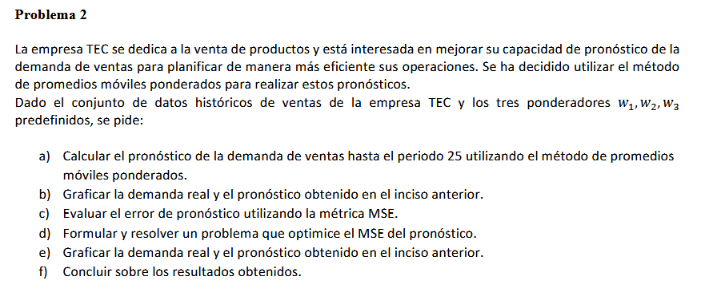
9 | 470 | 437 | 33 | 1089
10 | 480 | 465 | 15 | 225
11 | 425 | 472 | -47 | 2209
12 | 490 | 464 | 26 | 676
13 | 435 | 465.5 | -30.5 | 930.25
14 | 460 | 446.5 | 13.5 | 182.25
15 | 445 | 467.5 | -22.5 | 506.25
16 | 510 | 444.5 | 65.5 | 4290.25
17 | 515 | 465.5 | 49.5 | 2450.25
18 | 525 | 478.5 | 46.5 | 2162.25
19 | 535 | 514.5 | 20.5 | 420.25
20 | 530 | 522 | 8 | 64
21 | 550 | 529 | 21 | 441
22 | 545 | 536.5 | 8.5 | 72.25
23 | 510 | 539 | -29 | 841
24 | 580 | 540.5 | 39.5 | 1560.25
25 | 580 | 541.5 | 38.5 | 1482.25

PMP Optimizado
Periodo | Demanda | Pronóstico | Error | Error cuadrático
1 | 420 |  |  |  | Periodos atrás | Ponderación (PMP3)
2 | 430 |  |  |  | t-3 | 0.099777798007
3 | 405 |  |  |  | t-2 | 0.47808809143
4 | 440 | 418.44886505 | 21.551134951 | 464.45141767 | t-1 | 0.42213410018
5 | 450 | 422.26913425 | 27.73086575 | 769.00091526 |  | 0.99999998961 | 1
6 | 410 | 440.7291135 | -30.729113501 | 944.27841658
7 | 460 | 432.11685334 | 27.883146661 | 777.46986773 | MSE | 900.14761429
8 | 470 | 435.09781267 | 34.902187329 | 1218.1626804
Demanda por Periodo Optimizado
 | Demanda | Pronóstico
 | 420
 | 430
 | 405
 | 440 | 418.44886505
 | 450 | 422.26913425
 | 410 | 440.7291135
 | 460 | 432.11685334
 | 470 | 435.09781267
 | 470 | 459.23244632
 | 480 | 469.00221714
 | 425 | 474.22133612
 | 490 | 455.78484152
 | 435 | 457.92649099
 | 460 | 460.29706253
 | 445 | 451.04112688
 | 510 | 451.17353877
 | 515 | 473.93537886
 | 525 | 505.62510833
 | 535 | 518.72244666
 | 530 | 528.22355757
 | 550 | 531.89154596
 | 545 | 538.94156549
 | 510 | 545.89376783
 | 580 | 530.72418982
 | 580 | 543.04160465
9 | 470 | 459.23244632 | 10.767553676 | 115.94021217
10 | 480 | 469.00221714 | 10.997782862 | 120.95122788
11 | 425 | 474.22133612 | -49.22133612 | 2422.7399294
12 | 490 | 455.78484152 | 34.215158475 | 1170.6770695
13 | 435 | 457.92649099 | -22.926490988 | 525.623989
14 | 460 | 460.29706253 | -0.29706253036 | 0.088246146946
15 | 445 | 451.04112688 | -6.0411268766 | 36.495213939
16 | 510 | 451.17353877 | 58.826461231 | 3460.5525409
17 | 515 | 473.93537886 | 41.06462114 | 1686.3031094
18 | 525 | 505.62510833 | 19.374891667 | 375.3864271
19 | 535 | 518.72244666 | 16.277553337 | 264.95874265
20 | 530 | 528.22355757 | 1.7764424313 | 3.1557477117
21 | 550 | 531.89154596 | 18.108454038 | 327.91610764
22 | 545 | 538.94156549 | 6.0584345113 | 36.704628728
23 | 510 | 545.89376783 | -35.893767826 | 1288.3625688
24 | 580 | 530.72418982 | 49.275810177 | 2428.1054686
25 | 580 | 543.04160465 | 36.958395355 | 1365.9229872
 |  |  |  | 19803.247514

